CHECK CON POSTE
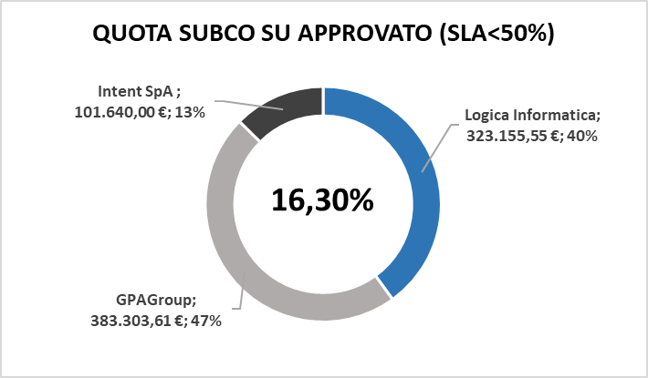
Totale contratto | 6,873,048.95 € |  |  | Approvato | 1,586,473.68 € | 23%
Ordinato | 38,658.00 € | 1% |  | Ordinato | 38,658.00 € | 1%
Residuo | 6,834,390.95 € |  |  | Avanzato | 19,329.00 € | 0%
 |  |  |  | Fatturato | 19,329.00 € | 0%

2026
AMBITO | TARIFFA | N° MESI | TOTALE PARZIALE | RECUPERO 2025 | TOTALE ATTESO | ORDINATO | DA ORDINARE | Subco | 2026 | 2027
Collaudo | 31,122.00 € | 11 | 342,342.00 € | 65,000.00 € | 407,342.00 € |  | 407,342.00 € | Logica Informatica
Presidio | 6,443.00 € | 12 | 77,316.00 € | 0.00 € | 77,316.00 € | 38,658.00 € | 38,658.00 € | Levia Hub
Checchi | 40,000.00 € | 3 | 120,000.00 € | 0.00 € | 120,000.00 € | 0.00 € | 120,000.00 €
SW |  |  | 1,586,473.68 € | 616,000.00 € | 2,202,473.68 € | 38,658.00 € | 2,163,815.68 €
 |  |  | 0.00 € |  | 0.00 € |  | 0.00 € |  | 0.00 € | 0.00 €
TOTALE |  |  |  |  | 2,807,131.68 € | 77,316.00 € | 2,729,815.68 €

2026 - FORNITURA |  |  |  |  |  |  |  | 2026 - ORDNI
FORNITURA - SISTEMI | R.26.03 | R.26.05 | R.26.06 | R.26.07 | R.26.10 | TOTALE |  | ORDINI - SISTEMI | R.26.03 EXTRA | R.26.05 | R.26.06 | R.26.07 | R.26.10 | TOTALE
BEP | 0.00 € | 34,614.83 € | 0.00 € | 50,225.15 € | 1,237.73 € | 86,077.71 € |  | BEP | 0.00 € | 0.00 € |  | 0.00 € | 0.00 € | 0.00 €
FMS | 0.00 € | 0.00 € |  | 0.00 € | 0.00 € | 0.00 € |  | FMS | 0.00 € | 0.00 € |  | 0.00 € | 0.00 € | 0.00 €
ILP | 0.00 € | 0.00 € |  | 142,747.95 € | 0.00 € | 142,747.95 € |  | ILP | 0.00 € | 0.00 € |  | 0.00 € | 0.00 € | 0.00 €
IPER_IPERSUITE | 0.00 € | 4,821.05 € | 168,268.23 € | 22,142.28 € | 0.00 € | 195,231.56 € |  | IPER / IPERSUITE | 0.00 € | 0.00 € | 0.00 € | 0.00 € | 0.00 € | 0.00 €
MAIL BOX - CdC | 0.00 € | 0.00 € | 0.00 € | 0.00 € | 0.00 € | 0.00 € |  | MAIL BOX - CdC | 0.00 € | 0.00 € |  | 0.00 € | 0.00 € | 0.00 €
NODO | 0.00 € | 0.00 € | 0.00 € | 0.00 € | 0.00 € | 0.00 € |  | NODO | 0.00 € | 0.00 € |  | 0.00 € | 0.00 € | 0.00 €
NPSO | 0.00 € | 17,174.77 € | 0.00 € | 151,860.23 € | 0.00 € | 169,035.00 € |  | NPSO | 0.00 € | 0.00 € |  | 0.00 € | 0.00 € | 0.00 €
RECUPERO 2025 | 0.00 € | 616,000.00 € | 0.00 € | 0.00 € | 187,000.00 € | 803,000.00 € |  | RECUPERO 2025 | 0.00 € | 0.00 € |  | 0.00 € | 0.00 € | 0.00 €
SAP AII | 0.00 € | 0.00 € | 0.00 € | 0.00 € | 0.00 € | 0.00 € |  | SAP AII | 0.00 € | 0.00 € |  | 0.00 € | 0.00 € | 0.00 €
SAP EM / Mediation | 0.00 € | 0.00 € | 0.00 € | 0.00 € | 0.00 € | 0.00 € |  | SAP EM / Mediation | 0.00 € | 0.00 € |  | 0.00 € | 0.00 € | 0.00 €
SAP ICC | 0.00 € | 0.00 € | 0.00 € | 0.00 € | 0.00 € | 0.00 € |  | SAP ICC | 0.00 € | 0.00 € |  | 0.00 € | 0.00 € | 0.00 €
SAP LESS | 0.00 € | 0.00 € | 0.00 € | 0.00 € | 0.00 € | 0.00 € |  | SAP LESS | 0.00 € | 0.00 € |  | 0.00 € | 0.00 € | 0.00 €
SGT | 0.00 € | 0.00 € | 0.00 € | 0.00 € | 0.00 € | 0.00 € |  | SGT | 0.00 € | 0.00 € |  | 0.00 € | 0.00 € | 0.00 €
SORTING CONTROLLER | 0.00 € | 39,673.27 € | 0.00 € | 16,327.71 € | 0.00 € | 56,000.98 € |  | SORTING CONTROLLER | 0.00 € | 0.00 € |  | 0.00 € | 0.00 € | 0.00 €
SP1 | 0.00 € | 0.00 € | 82,448.46 € | 0.00 € | 0.00 € | 82,448.46 € |  | SP1 | 0.00 € | 0.00 € | 0.00 € | 0.00 € | 0.00 € | 0.00 €
WFM | 0.00 € | 0.00 € | 0.00 € | 0.00 € | 0.00 € | 0.00 € |  | WFM | 0.00 € | 0.00 € |  | 0.00 € | 0.00 € | 0.00 €
WIPI | 13,274.02 € | 0.00 € | 0.00 € | 0.00 € | 0.00 € | 13,274.02 € |  | WIPI | 0.00 € | 0.00 € |  | 0.00 € | 0.00 € | 0.00 €
COLLAUDO | 0.00 € | 0.00 € | 0.00 € | 0.00 € | 0.00 € | 0.00 € |  | COLLAUDO |  | 0.00 € | 0.00 € | 0.00 € | 0.00 € | 0.00 €
PRESIDIO | 0.00 € | 38,658.00 € | 0.00 € | 0.00 € | 0.00 € | 38,658.00 € |  | PRESIDIO |  | 38,658.00 € | 0.00 € | 0.00 € | 0.00 € | 38,658.00 €
TOTALE | 13,274.02 € | 750,941.92 € | 250,716.69 € | 383,303.32 € | 188,237.73 € | 1,586,473.68 € |  | TOTALE | 0.00 € | 38,658.00 € | 0.00 € | 0.00 € | 0.00 € | 38,658.00 €

AVANZAMENTO CONTRATTO
AVANZAMENTO ECONOMICS

1%

INIZIATIVE APPROVATE PER RELEASE
AVANZAMENTO TOW
TOW02.1 | 0%
TOW02.2 | 0%
TOW02.3 | 0%
TOW02.4 | 0%
TOW02.5 | 0%
TOW02.6 | 25%

 | SUBCO DA FARE

